Controle_Dados
Esta planilha de coleta poderá ser utilizada tanto para o envio das informações, conforme estabelecido pela Portaria MME n° 67/2018, quanto para a apresentação de correções, quando solicitadas pela EPE na fase de verificação dos dados.
Dessa forma, as abas (para quais deseja fazer o upload das informações no sistema) devem ser preenchidas, e no quadro ao lado deve ser assinado "SIM".
IMPORTANTE: A partir desse ciclo de coleta, será possível manter algumas informações apresentadas no ciclo anterior sem a necessidade de preenchimento das respectivas abas.
Essas informações são as do campo:
1_Aspectos_Geográficos;
3_Mercado Realizado_Histórico - para os dois anos mais antigos (2018 e 2019).
OBS: As informações de mercado do ano anterior (2020) devem ser necessariamente preenchidas na planilha "3_Mercado Realizado_Histórico"
5_Oferta de Geração;
7_Rede de Distribuição; e
8_Eficiência Energética.
Para tanto, durante o primeiro upload de planilha, para cada localidade, selecione "NÃO" no quadro ao lado, para as seções que deseja repetir as informações apresentadas no ciclo 2020 para o ciclo 2021. Com isso os dados serão inseridos automaticamente, sem a necessidade de preenchimento dessas abas na planilha.
Instruções
Controle de Carga para Dados para o Sistema SASI - COLETA
Ciclo de Coleta | 2021
Seção de Dados | Deseja carregar seção?
1_Aspectos Geográficos | Não
2_Mercado Anual_Projeções
Mercado Anual - Informações Conexão | Sim
Mercado Anual - Informações Mercado | Sim
3_Mercado Realizado_Histórico
Mercado Realizado - 2018 e 2019 | Não
Mercado Realizado - 2020 | Sim
4_Curva de Carga | Sim
5_Oferta Geração | Sim
6_Balanço | Sim
7_Rede de distribuição | Não
8_Eficiência Energética | Não

1_Aspectos_Geográficos
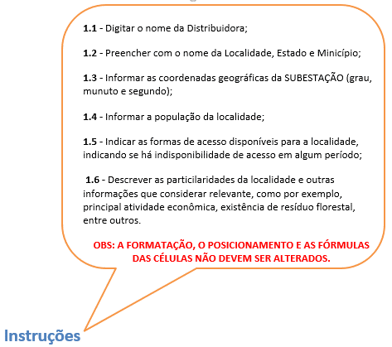
Aspectos Geográficos

1.1 | Distribuidora:

1.2 | Nome da Localidade: |  |  |  |  | Estado: |  |  | Municipio:

1.3 |  | Coordenadas da Subestação da Localidade
 |  | Latitude |  |  |  | Longitude
 |  | Grau | Minuto | Segundo | Hemisfério (Norte/Sul) | Grau | Minuto | Segundo | Hemisfério
 |  |  |  |  |  |  |  |  | Oeste

1.4 | População da localidade:

1.5 | Formas de Acesso à localidade:

1.6 | Breve descrição da localidade:

1.7 | Ano Coleta: | 2021

2_Mercado Anual_Projeções
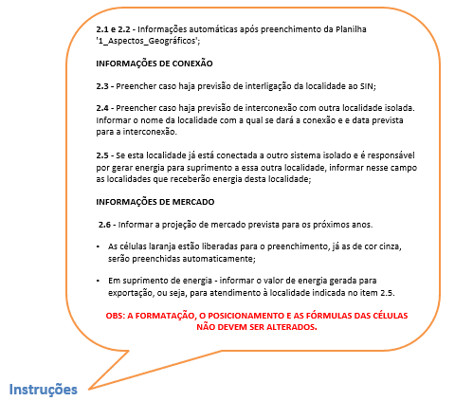
Projeções de Mercado - Anual

2.1 | Distribuidora:

2.2 | Localidade:

 | INFORMAÇÕES DE CONEXÃO
2.3 | Data prevista para interligação ao SIN (dd/mm/aaaa):

2.4 | Interconexão prevista com a localidade: |  |  |  |  | Data prevista para interconexão (dd/mm/aaaa):

2.5 | Exportação de Energia
 | INFORMAÇÕES DE MERCADO

2.6 | Projeções de Mercado (Energia em MWh e Demanda em kW) | 2023 | 2024 | 2025 | 2026 | 2027 | 2028 | 2029 | 2030 | 2031
 | Consumo total de energia elétrica faturado (MWh) | 0 | 0 | 0 | 0 | 0 | 0 | 0 | 0 | 0
 | Residencial (MWh)
 | Industrial (MWh)
 | Comercial, serviços e outras atividades (MWh)
 | Rural (MWh)
 | Outros consumos (MWh)
 | Número de unidades consumidoras | 0 | 0 | 0 | 0 | 0 | 0 | 0 | 0 | 0
 | Residencial
 | Demais Consumidores
 | Suprimento de energia (MWh)
 | Perdas totais mais diferenças (MWh)
 | Fator de carga (%) | 0 | 0 | 0 | 0 | 0 | 0 | 0 | 0 | 0
 | Índice de perdas (%) | 0 | 0 | 0 | 0 | 0 | 0 | 0 | 0 | 0
 | Carga total de energia requerida (MWh) | 0 | 0 | 0 | 0 | 0 | 0 | 0 | 0 | 0
 | Carga total de energia requerida (MWMédio) | 0 | 0 | 0 | 0 | 0 | 0 | 0 | 0 | 0
 | Carga de energia de mercado próprio (MWh) | 0 | 0 | 0 | 0 | 0 | 0 | 0 | 0 | 0
 | Demanda de mercado próprio (kW)
 | Suprimento de demanda (kW)
 | Demanda total de energia requerida (kW) | 0 | 0 | 0 | 0 | 0 | 0 | 0 | 0 | 0

 | Obs: Energia em MWh e Demanda em kW

3_Mercado Realizado_Histórico
Valores Históricos do Mercado Realizado (dados verificados nos últimos TRÊS ANOS)

3.1 | Distribuidora:
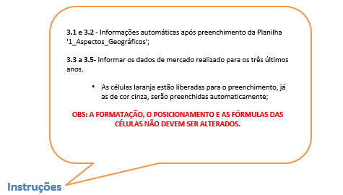
3.2 | Localidade:

 |  | 2018

3.3 |  | JAN | FEV | MAR | ABR | MAI | JUN | JUL | AGO | SET | OUT | NOV | DEZ | TOTAL
 | Consumo total de energia elétrica faturado (MWh) | 0 | 0 | 0 | 0 | 0 | 0 | 0 | 0 | 0 | 0 | 0 | 0 | 0
 | Residencial (MWh) |  |  |  |  |  |  |  |  |  |  |  |  | 0
 | Industrial (MWh) |  |  |  |  |  |  |  |  |  |  |  |  | 0
 | Comercial, serviços e outras atividades (MWh) |  |  |  |  |  |  |  |  |  |  |  |  | 0
 | Rural (MWh) |  |  |  |  |  |  |  |  |  |  |  |  | 0
 | Outros consumos (MWh) |  |  |  |  |  |  |  |  |  |  |  |  | 0
 | Número de unidades consumidoras | 0 | 0 | 0 | 0 | 0 | 0 | 0 | 0 | 0 | 0 | 0 | 0 | 0
 | Residencial |  |  |  |  |  |  |  |  |  |  |  |  | 0
 | Demais consumidores |  |  |  |  |  |  |  |  |  |  |  |  | 0
 | Suprimento de energia (MWh) |  |  |  |  |  |  |  |  |  |  |  |  | 0
 | Perdas totais mais diferenças (MWh) |  |  |  |  |  |  |  |  |  |  |  |  | 0
 | Fator de carga (%) | 0 | 0 | 0 | 0 | 0 | 0 | 0 | 0 | 0 | 0 | 0 | 0 | 0
 | Índice de perdas (%) | 0 | 0 | 0 | 0 | 0 | 0 | 0 | 0 | 0 | 0 | 0 | 0 | 0
 | Carga total de energia requerida (MWh) | 0 | 0 | 0 | 0 | 0 | 0 | 0 | 0 | 0 | 0 | 0 | 0 | 0
 | Carga total de energia requerida (MWMédio) | 0 | 0 | 0 | 0 | 0 | 0 | 0 | 0 | 0 | 0 | 0 | 0 | 0
 | Carga de energia de mercado próprio (MWh) | 0 | 0 | 0 | 0 | 0 | 0 | 0 | 0 | 0 | 0 | 0 | 0 | 0
 | Demanda de mercado próprio (kW) |  |  |  |  |  |  |  |  |  |  |  |  | 0
 | Suprimento de demanda (kW) |  |  |  |  |  |  |  |  |  |  |  |  | 0
 | Demanda total de energia requerida (kW) | 0 | 0 | 0 | 0 | 0 | 0 | 0 | 0 | 0 | 0 | 0 | 0 | 0

 | Obs: Energia em MWh e Demanda em kW

 |  | 2019

3.4 |  | JAN | FEV | MAR | ABR | MAI | JUN | JUL | AGO | SET | OUT | NOV | DEZ | TOTAL
 | Consumo total de energia elétrica faturado (MWh) | 0 | 0 | 0 | 0 | 0 | 0 | 0 | 0 | 0 | 0 | 0 | 0 | 0
 | Residencial (MWh) |  |  |  |  |  |  |  |  |  |  |  |  | 0
 | Industrial (MWh) |  |  |  |  |  |  |  |  |  |  |  |  | 0
 | Comercial, serviços e outras atividades (MWh) |  |  |  |  |  |  |  |  |  |  |  |  | 0
 | Rural (MWh) |  |  |  |  |  |  |  |  |  |  |  |  | 0
 | Outros consumos (MWh) |  |  |  |  |  |  |  |  |  |  |  |  | 0
 | Número de unidades consumidoras | 0 | 0 | 0 | 0 | 0 | 0 | 0 | 0 | 0 | 0 | 0 | 0 | 0
 | Residencial |  |  |  |  |  |  |  |  |  |  |  |  | 0
 | Demais consumidores |  |  |  |  |  |  |  |  |  |  |  |  | 0
 | Suprimento de energia (MWh) |  |  |  |  |  |  |  |  |  |  |  |  | 0
 | Perdas totais mais diferenças (MWh) |  |  |  |  |  |  |  |  |  |  |  |  | 0
 | Fator de carga (%) | 0 | 0 | 0 | 0 | 0 | 0 | 0 | 0 | 0 | 0 | 0 | 0 | 0
 | Índice de perdas (%) | 0 | 0 | 0 | 0 | 0 | 0 | 0 | 0 | 0 | 0 | 0 | 0 | 0
 | Carga total de energia requerida (MWh) | 0 | 0 | 0 | 0 | 0 | 0 | 0 | 0 | 0 | 0 | 0 | 0 | 0
 | Carga total de energia requerida (MWMédio) | 0 | 0 | 0 | 0 | 0 | 0 | 0 | 0 | 0 | 0 | 0 | 0 | 0
 | Carga de energia de mercado próprio (MWh) | 0 | 0 | 0 | 0 | 0 | 0 | 0 | 0 | 0 | 0 | 0 | 0 | 0
 | Demanda de mercado próprio (kW) |  |  |  |  |  |  |  |  |  |  |  |  | 0
 | Suprimento de demanda (kW) |  |  |  |  |  |  |  |  |  |  |  |  | 0
 | Demanda total de energia requerida (kW) | 0 | 0 | 0 | 0 | 0 | 0 | 0 | 0 | 0 | 0 | 0 | 0 | 0

 | Obs: Energia em MWh e Demanda em kW

 |  | 2020

3.5 |  | JAN | FEV | MAR | ABR | MAI | JUN | JUL | AGO | SET | OUT | NOV | DEZ | TOTAL
 | Consumo total de energia elétrica faturado (MWh) | 0 | 0 | 0 | 0 | 0 | 0 | 0 | 0 | 0 | 0 | 0 | 0 | 0
 | Residencial (MWh) |  |  |  |  |  |  |  |  |  |  |  |  | 0
 | Industrial (MWh) |  |  |  |  |  |  |  |  |  |  |  |  | 0
 | Comercial, serviços e outras atividades (MWh) |  |  |  |  |  |  |  |  |  |  |  |  | 0
 | Rural (MWh) |  |  |  |  |  |  |  |  |  |  |  |  | 0
 | Outros consumos (MWh) |  |  |  |  |  |  |  |  |  |  |  |  | 0
 | Número de unidades consumidoras | 0 | 0 | 0 | 0 | 0 | 0 | 0 | 0 | 0 | 0 | 0 | 0 | 0
 | Residencial |  |  |  |  |  |  |  |  |  |  |  |  | 0
 | Demais consumidores |  |  |  |  |  |  |  |  |  |  |  |  | 0
 | Suprimento de energia (MWh) |  |  |  |  |  |  |  |  |  |  |  |  | 0
 | Perdas totais mais diferenças (MWh) |  |  |  |  |  |  |  |  |  |  |  |  | 0
 | Fator de carga (%) | 0 | 0 | 0 | 0 | 0 | 0 | 0 | 0 | 0 | 0 | 0 | 0 | 0
 | Índice de perdas (%) | 0 | 0 | 0 | 0 | 0 | 0 | 0 | 0 | 0 | 0 | 0 | 0 | 0
 | Carga total de energia requerida (MWh) | 0 | 0 | 0 | 0 | 0 | 0 | 0 | 0 | 0 | 0 | 0 | 0 | 0
 | Carga total de energia requerida (MWMédio) | 0 | 0 | 0 | 0 | 0 | 0 | 0 | 0 | 0 | 0 | 0 | 0 | 0
 | Carga de energia de mercado próprio (MWh) | 0 | 0 | 0 | 0 | 0 | 0 | 0 | 0 | 0 | 0 | 0 | 0 | 0
 | Demanda de mercado próprio (kw) |  |  |  |  |  |  |  |  |  |  |  |  | 0
 | Suprimento de demanda (kw) |  |  |  |  |  |  |  |  |  |  |  |  | 0
 | Demanda total de energia requerida (kw) | 0 | 0 | 0 | 0 | 0 | 0 | 0 | 0 | 0 | 0 | 0 | 0 | 0

 | Obs: Energia em MWh e Demanda em kW

4_Curva de carga
Curva de carga verificada
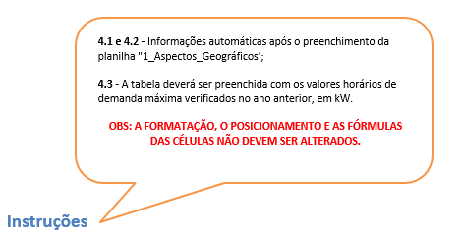
4.1 |  |  | Distribuidora:

4.2 |  |  | Localidade:

 |  |  | 2020

4.3 | Mês | Dia | 0 h | 1 h | 2 h | 3 h | 4 h | 5 h | 6 h | 7 h | 8 h | 9 h | 10 h | 11 h | 12 h | 13 h | 14 h | 15 h | 16 h | 17 h | 18 h | 19 h | 20 h | 21 h | 22 h | 23h
 | JANEIRO | 1
 |  | 2
 |  | 3
 |  | 4
 |  | 5
 |  | 6
 |  | 7
 |  | 8
 |  | 9
 |  | 10
 |  | 11
 |  | 12
 |  | 13
 |  | 14
 |  | 15
 |  | 16
 |  | 17
 |  | 18
 |  | 19
 |  | 20
 |  | 21
 |  | 22
 |  | 23
 |  | 24
 |  | 25
 |  | 26
 |  | 27
 |  | 28
 |  | 29
 |  | 30
 |  | 31

 | FEVEREIRO | 1
 |  | 2
 |  | 3
 |  | 4
 |  | 5
 |  | 6
 |  | 7
 |  | 8
 |  | 9
 |  | 10
 |  | 11
 |  | 12
 |  | 13
 |  | 14
 |  | 15
 |  | 16
 |  | 17
 |  | 18
 |  | 19
 |  | 20
 |  | 21
 |  | 22
 |  | 23
 |  | 24
 |  | 25
 |  | 26
 |  | 27
 |  | 28

 | MARÇO | 1
 |  | 2
 |  | 3
 |  | 4
 |  | 5
 |  | 6
 |  | 7
 |  | 8
 |  | 9
 |  | 10
 |  | 11
 |  | 12
 |  | 13
 |  | 14
 |  | 15
 |  | 16
 |  | 17
 |  | 18
 |  | 19
 |  | 20
 |  | 21
 |  | 22
 |  | 23
 |  | 24
 |  | 25
 |  | 26
 |  | 27
 |  | 28
 |  | 29
 |  | 30
 |  | 31

 | ABRIL | 1
 |  | 2
 |  | 3
 |  | 4
 |  | 5
 |  | 6
 |  | 7
 |  | 8
 |  | 9
 |  | 10
 |  | 11
 |  | 12
 |  | 13
 |  | 14
 |  | 15
 |  | 16
 |  | 17
 |  | 18
 |  | 19
 |  | 20
 |  | 21
 |  | 22
 |  | 23
 |  | 24
 |  | 25
 |  | 26
 |  | 27
 |  | 28
 |  | 29
 |  | 30

 | MAIO | 1
 |  | 2
 |  | 3
 |  | 4
 |  | 5
 |  | 6
 |  | 7
 |  | 8
 |  | 9
 |  | 10
 |  | 11
 |  | 12
 |  | 13
 |  | 14
 |  | 15
 |  | 16
 |  | 17
 |  | 18
 |  | 19
 |  | 20
 |  | 21
 |  | 22
 |  | 23
 |  | 24
 |  | 25
 |  | 26
 |  | 27
 |  | 28
 |  | 29
 |  | 30
 |  | 31

 | JUNHO | 1
 |  | 2
 |  | 3
 |  | 4
 |  | 5
 |  | 6
 |  | 7
 |  | 8
 |  | 9
 |  | 10
 |  | 11
 |  | 12
 |  | 13
 |  | 14
 |  | 15
 |  | 16
 |  | 17
 |  | 18
 |  | 19
 |  | 20
 |  | 21
 |  | 22
 |  | 23
 |  | 24
 |  | 25
 |  | 26
 |  | 27
 |  | 28
 |  | 29
 |  | 30

 | JULHO | 1
 |  | 2
 |  | 3
 |  | 4
 |  | 5
 |  | 6
 |  | 7
 |  | 8
 |  | 9
 |  | 10
 |  | 11
 |  | 12
 |  | 13
 |  | 14
 |  | 15
 |  | 16
 |  | 17
 |  | 18
 |  | 19
 |  | 20
 |  | 21
 |  | 22
 |  | 23
 |  | 24
 |  | 25
 |  | 26
 |  | 27
 |  | 28
 |  | 29
 |  | 30
 |  | 31

 | AGOSTO | 1
 |  | 2
 |  | 3
 |  | 4
 |  | 5
 |  | 6
 |  | 7
 |  | 8
 |  | 9
 |  | 10
 |  | 11
 |  | 12
 |  | 13
 |  | 14
 |  | 15
 |  | 16
 |  | 17
 |  | 18
 |  | 19
 |  | 20
 |  | 21
 |  | 22
 |  | 23
 |  | 24
 |  | 25
 |  | 26
 |  | 27
 |  | 28
 |  | 29
 |  | 30
 |  | 31

 | SETEMBRO | 1
 |  | 2
 |  | 3
 |  | 4
 |  | 5
 |  | 6
 |  | 7
 |  | 8
 |  | 9
 |  | 10
 |  | 11
 |  | 12
 |  | 13
 |  | 14
 |  | 15
 |  | 16
 |  | 17
 |  | 18
 |  | 19
 |  | 20
 |  | 21
 |  | 22
 |  | 23
 |  | 24
 |  | 25
 |  | 26
 |  | 27
 |  | 28
 |  | 29
 |  | 30

 | OUTUBRO | 1
 |  | 2
 |  | 3
 |  | 4
 |  | 5
 |  | 6
 |  | 7
 |  | 8
 |  | 9
 |  | 10
 |  | 11
 |  | 12
 |  | 13
 |  | 14
 |  | 15
 |  | 16
 |  | 17
 |  | 18
 |  | 19
 |  | 20
 |  | 21
 |  | 22
 |  | 23
 |  | 24
 |  | 25
 |  | 26
 |  | 27
 |  | 28
 |  | 29
 |  | 30
 |  | 31

 | NOVEMBRO | 1
 |  | 2
 |  | 3
 |  | 4
 |  | 5
 |  | 6
 |  | 7
 |  | 8
 |  | 9
 |  | 10
 |  | 11
 |  | 12
 |  | 13
 |  | 14
 |  | 15
 |  | 16
 |  | 17
 |  | 18
 |  | 19
 |  | 20
 |  | 21
 |  | 22
 |  | 23
 |  | 24
 |  | 25
 |  | 26
 |  | 27
 |  | 28
 |  | 29
 |  | 30

 | DEZEMBRO | 1
 |  | 2
 |  | 3
 |  | 4
 |  | 5
 |  | 6
 |  | 7
 |  | 8
 |  | 9
 |  | 10
 |  | 11
 |  | 12
 |  | 13
 |  | 14
 |  | 15
 |  | 16
 |  | 17
 |  | 18
 |  | 19
 |  | 20
 |  | 21
 |  | 22
 |  | 23
 |  | 24
 |  | 25
 |  | 26
 |  | 27
 |  | 28
 |  | 29
 |  | 30
 |  | 31

5_Oferta Geração
5.1 e 5.2 - Informações automáticas após preenchimento da Planilha '1_Aspectos_Geográficos';
Oferta Atual de Geração
5.3 - Informar o nome da usina componente do sistema;
5.4 - Selecionar o tipo de usina UHE (hidrelétrica); UTE (Termelétrica); UEE (Eólica); ou UFV (Solar);
5.5 - Se a usina for UTE, preencher com o tipo de combustível utilizado; se for UHE, preencher com o nome do rio em que a usina está localizada. Para UEE e UFV o campo deve ser deixado em branco;
5.6 - Informar o fabricante e/ou modelo da máquina
5.7 - Informar o número de máquinas do mesmo tipo e com o mesmo período contratual instaladas na usina;
Não é necessária a apresentação do parque gerador discriminado por máquina, se as máquinas que compõem a usina apresentarem as mesmas características (fabricante, modelo, potência, datas de início e término de contrato), devendo ser agrupadas, indicando a quantidade de unidades geradoras.
5.8 - Preencher com o valor de potência nominal unitário do modelo informado;
5.9 - Informar a máxima potência unitária que a máquina é capaz de fornecer;
5.10 - Selecionar na lista suspensa a situação da concessão de autorização pela ANEEL;
5.11 - Indicar se a usina é alugada, própria ou possui contrato com Produtor Independente de Energia - PIE;
Nos casos de geração terceirizada, por meio de contratos de energia e potência associada, não há necessidade de apresentação do parque gerador detalhado, deve-se apenas descrever os valores de potência e energia garantidos e condições do contrato (vigência, prorrogações já realizadas, etc.).
5.12 e 5.13 - No caso de aluguel ou PIE, informar a data de início e término de contrato;
5.14 - Para a geração própria, informar a data prevista para a desativação;
5.15 - Se necessário, indicar neste campo outras informações técnicas das máquinas que compõem a usina.
OS CAMPOS ABAIXO DEVEM SER PREENCHIDOS PARA OS CASOS EM QUE O ITEM 5.11 FOR PREENCHIDO COM "PRÓPRIA"
Eventual Substituição da Oferta Existente
5.16 - Indicar o número de máquinas que deseja substituir;
5.17 - Indicar a data limite para a substituição;
5.18 - Informar o motivo para a substituição
Necessidade de Contratação de Reserva de Capacidade de Geração
Portaria MME n. 67/2018, Art. 6°, §3° - Para garantir a segurança do suprimento de energia elétrica nos Sistema Isolados em situações de contingência, os agentes de distribuição poderão contratar reserva de capacidade de geração por meio de contratação adicional de Solução de Suprimento, desde que reconhecida a necessidade pelo comitê de Monitoramento do Setor Elétrico - CMSE.
5.19 - Informar o nome da usina que necessidade da contratação;
5.20 - Indicar a potência que deseja contratar;
5.21 - Informar o ano em que deve ocorrer a entrada em operação; e
5.22 - O motivo para a contratação de reserva de capacidade.
OBS: A FORMATAÇÃO, O POSICIONAMENTO E AS FÓRMULAS DAS CÉLULAS NÃO DEVEM SER ALTERADOS.
Instruções
Oferta Atual de Geração

5.1 | Distribuidora:

5.2 | Localidade:

 | Oferta Atual de Geração |  |  |  |  |  |  |  |  |  |  |  |  | Eventual Substituição da Oferta Existente |  |  | Necessidade de Contratação de Reserva de Capacidade de Geração

5.3 a 5.22 | 5.3 Nome da Usina | 5.4 Tipo | 5.5 Combustível/ Rio | 5.6 Fabricante e/ou Modelo da máquina | 5.7 Número de máquinas | 5.8 Potência Nominal (kW) | 5.9 Potência Efetiva (kW) | 5.10 Situação / Autorização - Aneel | 5.11 Máquina Alugada, Própria ou PIE? | 5.12 Data Início Contrato (dd/mm/aaaa) | 5.13 Data Final Contrato (dd/mm/aaaa) | 5.14 Data prevista de desativação (dd/mm/aaaa) | 5.15 Outras Informações Técnicas da Máquina | 5.16 Deseja substituir oferta existente? (especificar o número de máquinas) | 5.17 Prazo limite para substituição (dd/mm/aaaa) | 5.18 Motivo para substituição | 5.19 Há necessidade de contratação de reserva de geração? (especificar usina) | 5.20 Potência a contratar (kW) | 5.21 Ano para a entrada em operação (aaaa) | 5.22 Motivo para contratação de reserva de geração

6_Balanço
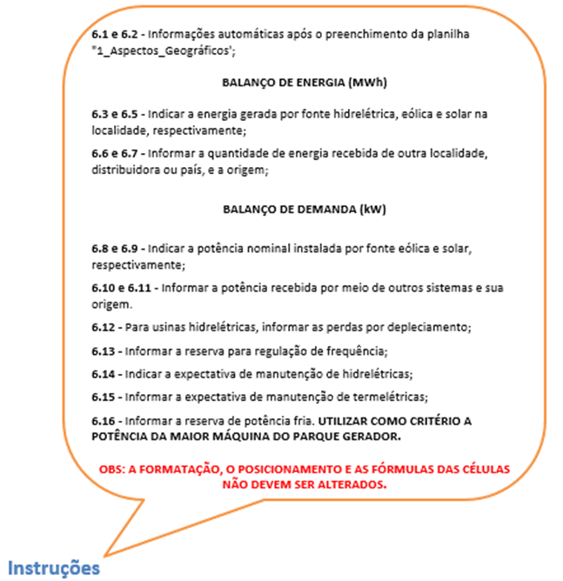
Balanço Energético e de Demanda

6.1 |  | Distribuidora:

6.2 |  | Localidade:

 | BALANÇO DE ENERGIA (MWh)
 | RECURSO ENERGÉTICO
6.3 a 6.7 |  | 6.3 Geração Hídrica (GH) | 6.4 Geração Eólica(Geol) | 6.5 Geração Solar (Gsol) | 6.6 Importação de Energia | 6.7 Origem da importação (país, distribuidora ou localidade)
 | 2022
 | 2023
 | 2024
 | 2025
 | 2026
 | 2027
 | 2028
 | 2029
 | 2030
 | 2031

 | BALANÇO DE DEMANDA (em kW)
 |  | RECURSO BRUTO |  |  |  | REDUÇÕES |  |  |  | RESERVA
6.8 a 6.16 |  | 6.8 Geração Eólica (Geol) | 6.9 Geração Solar (Gsol) | 6.10 Importação de energia | 6.11 Origem da importação (país, distribuidora ou localidade) | 6.12 Perda por Deplecionamento (caso de Hidrelétrica) | 6.13 Reserva de Regulação de Frequência (kW) | 6.14 Manutenção de Hidrelétrica (kW) | 6.15 Manutenção Térmica (kW) | 6.16 (kW)
 | 2022
 | 2023
 | 2024
 | 2025
 | 2026
 | 2027
 | 2028
 | 2029
 | 2030
 | 2031

7_Rede de distribuição
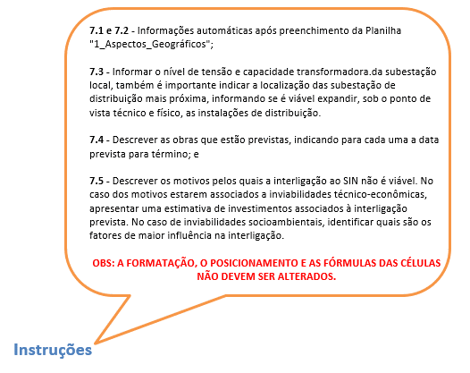
Rede de Distribuição

7.1 | Distribuidora:

7.2 | Localidade:

7.3 | Breve descrição das instalações da rede de distribuição:

7.4 | Cronograma de obras previstas:

7.5 | Inviabilidades técnica, econômica ou ambiental para a interligação ao SIN:

8_Eficiência Energética
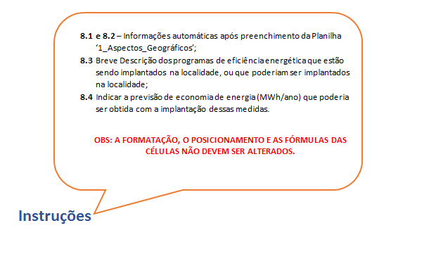
Eficiência Energética

8.1 | Distribuidora:

8.2 | Localidade:

8.3 | Programas de eficiência energética que poderiam ser implantados na localidade:

8.4 | Previsão de economia de energia com a implantação desses programas (em MWh/ano) | MWh/ano

